预排界面(界面)
画面IMG做成
 | 系统名称 | 中国信义O2O平台 | 作成日 | 2016-12-28 | 作成者 | 刘珺，林何凌
 | 功能描述 | 经纪人预排行程画面 | 更新日 |  | 更新者
 | 画面名 | 经纪人预排行程界面 | 承认日 |  | 承认者

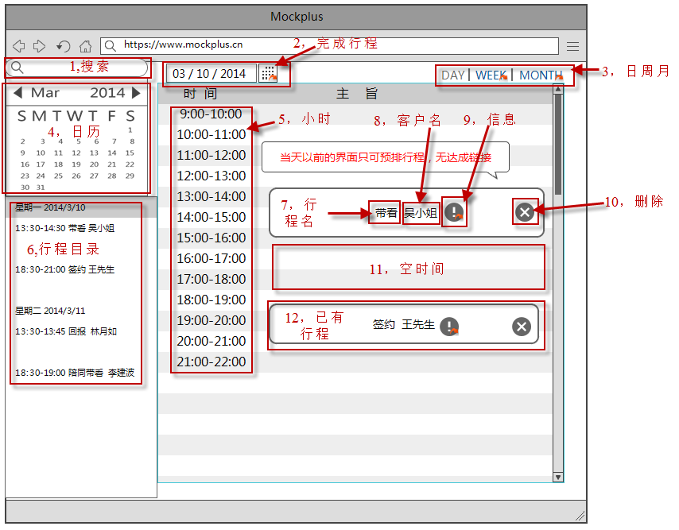
画面：经纪人预排行程界面

预排界面(说明)
处理概要
 |  | 系统名称 | 中国信义O2O平台 |  | 作成日 | 2016-12-28 | 作成者 | 李建波
 |  | 功能描述 | 经纪人预排行程画面 |  | 更新日 |  | 更新者
 |  | 画面名 | 行程——经纪人预排界面 |  | 承认日 |  | 承认者

プロセス記述書
输入信息 |  |  | 处理概要 |  |  | 输出信息・输出时间・输出目标

＜输入信息＞ |  |  | 1.初期表示 |  |  | ＜输出信息＞
 | 1.搜索 输入关键字，搜索相关行程。 |  |  | 4.日历 根据时间，显示当月日历。
 |  |  |  | 5.小时 显示每天的时间。
 |  |  |  | 6.行程目录 显示出已经填写的今天和明天行程简要。
 |  |  |  | 12.已有行程 显示出当前时间内已有的行程记录（在表格的对应时间位置）。
 |  |  |  | 7.行程名 显示出行程的类型名称。
 |  |  |  | 8.客户名 显示这次行程客户对象的名称。
 |  |  |  | 2.完成行程 显示当天的日期

 |  |  | 2.页面点击事件
 |  |  |  | 2，完成行程 选择日期后，点击图标可以打开对应日期的完成行程确认界面。
 |  |  |  | 3，日月周 点击可以切换到对应的时间跨度预排行程界面（日，周，月行程预排界面）
 |  |  |  | 4，日历 点击日历的日期，行程显示为选定日期的行程
 |  |  |  | 9.信息 点击信息图标可以查看详细信息，显示带看信息模态框。
 |  |  |  | 10.删除 点击出现删除提示框，确认后可以删除未被店长确认的未完成行程
 |  |  |  | 11，空时间 拖拉鼠标，可以在指定的时间范围内添加新行程

达成界面（界面）
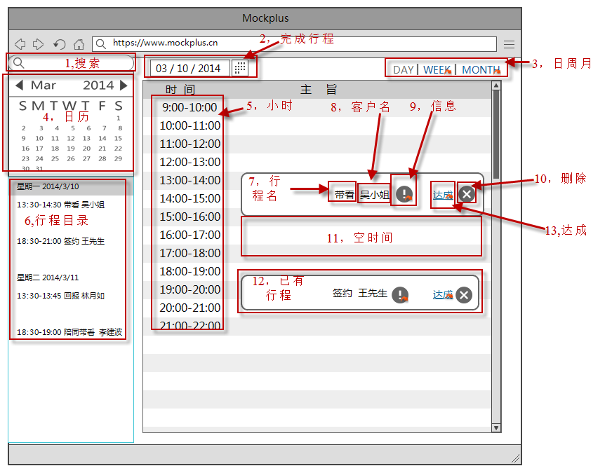
画面IMG做成
画面IMG做成
 | 系统名称 | 中国信义O2O平台 | 作成日 | 2016-12-28 | 作成者 | 刘珺，林何凌
 | 功能描述 | 经纪人完成行程查询画面 | 更新日 |  | 更新者
 | 画面名 | 经纪人完成行程界面 | 承认日 |  | 承认者

画面：二手房搜索画面

达成界面（说明）
处理概要
 |  | 系统名称 | 中国信义O2O平台 |  | 作成日 | 2016-12-28 | 作成者 | 刘珺，林何凌
 |  | 功能描述 | 经纪人完成行程查询画面 |  | 更新日 |  | 更新者
 |  | 画面名 | 经纪人完成行程界面 |  | 承认日 |  | 承认者

プロセス記述書
输入信息 |  |  | 处理概要 |  |  | 输出信息・输出时间・输出目标

＜输入信息＞ |  |  | 1.初期表示 |  |  | ＜输出信息＞
 | 1.搜索 输入关键字，搜索相关行程。 |  |  | 4.日历 根据时间，显示当月日历。
 |  |  |  | 5.小时 显示每天的时间。
 |  |  |  | 6.行程目录 显示出已经填写的今天和明天行程简要。
 |  |  |  | 12.已有达成行程 显示出当前时间内已有的达成行程记录（在表格的对应时间位置）。
 |  |  |  | 7.行程名 显示出行程的类型名称。
 |  |  |  | 8.客户名 显示这次行程客户对象的名称。
 |  |  |  | 2.完成行程 显示当天的日期

 |  |  | 2.页面点击事件
 |  |  |  | 2，完成行程 选择日期后，点击图标可以打开对应日期的完成行程确认界面。
 |  |  |  | 3，日月周 点击可以切换到对应的时间跨度预排行程界面（日，周，月行程预排界面）
 |  |  |  | 4，日历 点击日历的日期，可以改变指定的预排行程日期
 |  |  |  | 9.信息 点击信息图标可以查看详细信息，显示带看信息模态框。
 |  |  |  | 10.删除 点击出现删除提示框，确认后可以删除未被店长确认的未完成行程
 |  |  |  | 13，达成 点击可以查看编辑达成详情（当日行程才会出现）
 |  |  |  | 11，空时间 拖拉鼠标，可以在指定的时间范围内添加新行程

新增行程_客户经营模式（界面）
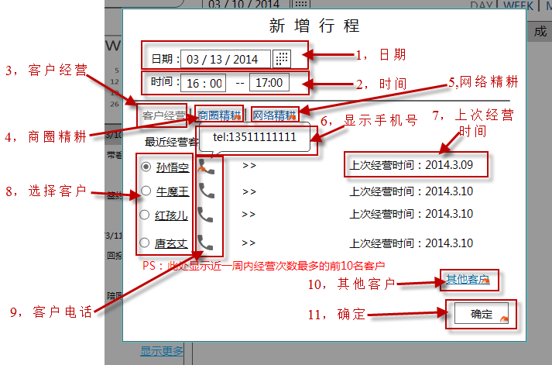
画面IMG做成
 | 系统名称 | 中国信义O2O平台 | 作成日 | 2016-12-28 | 作成者 | 刘珺，林何凌
 | 功能描述 | 经纪人新增行程画面 | 更新日 |  | 更新者
 | 画面名 | 经纪人新增行程界面 | 承认日 |  | 承认者

画面：新增行程画面

新增行程_客户经营模式（说明）
处理概要
 |  | 系统名称 | 中国信义O2O平台 |  | 作成日 | 2016-12-27 | 作成者 | 刘珺，林何凌
 |  | 功能描述 | 经纪人新增行程画面 |  | 更新日 |  | 更新者
 |  | 画面名 | 经纪人新增行程界面 |  | 承认日 |  | 承认者

プロセス記述書
输入信息 |  |  | 处理概要 |  |  | 输出信息・输出时间・输出目标

＜输入信息＞ |  |  | 1.初期表示 |  |  | ＜输出信息＞
 | 1，日期 修改预排行程的日期 |  |  | 1，日期 显示预排界面选择的日期
 | 2，时间 修改预排行程的时间 |  |  | 2，时间 显示预排界面选择的时间
 |  |  |  | 8，选择客户 显示当前经纪人的7天内经营最多的10名客户名称
 |  |  |  | 7，上次经营时间 可以显示这位客户上次经营的时间
 |  |  |  | 6，显示手机号 当鼠标移动到客户手机图标时，会显示出客户的手机号

 |  |  | 2.页面点击事件
 |  |  |  | 3，客户经营 点击后切换成客户经营模式
 |  |  |  | 4，商圈精耕 点击后切换成商圈精耕模式
 |  |  |  | 5，网络精耕 点击后切换成网络精耕模式
 |  |  |  | 8，选择客户 点击可以选择要经营的客户
 |  |  |  | 9，客户电话 鼠标移动到图标上，可以显示客户手机号(如6，显示手机号)
 |  |  |  | 10，其他客户 点击后可以切换到3A客户
 |  |  |  | 11，确定 点击后形成就被确认。模态框消失。

带看信息（界面）
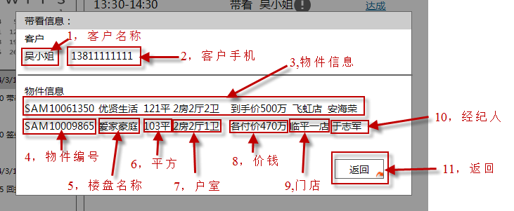
画面IMG做成
 | 系统名称 | 中国信义O2O平台 | 作成日 | 2016-12-28 | 作成者 | 刘珺，林何凌
 | 功能描述 | 查看带看信息 | 更新日 |  | 更新者
 | 画面名 | 查看带看信息界面 | 承认日 |  | 承认者

画面：二手房搜索画面

带看信息（说明）
处理概要
 | 系统名称 | 中国信义O2O平台 |  | 作成日 | 2016-12-28 | 作成者 | 刘珺，林何凌
 | 功能描述 | 查看带看信息 |  | 更新日 |  | 更新者
 | 画面名 | 查看带看信息界面 |  | 承认日 |  | 承认者

プロセス記述書
输入信息 |  | 处理概要 |  |  | 输出信息・输出时间・输出目标

＜输入信息＞ |  | 1.初期表示 |  |  | ＜输出信息＞
 |  |  | 1，客户姓名 显示客户姓名
 |  |  | 2，客户手机 显示客户的手机
 |  |  | 3，物件信息 显示物件的信息
 |  |  | 4，物件编号 显示物件编号
 |  |  | 5，楼盘名称 显示楼盘名称
 |  |  | 6，平方 显示物件的平方
 |  |  | 7，户室 显示物件的户室数
 |  |  | 8，价钱 显示物件的委托价
 |  |  | 9，门店 显示物件维护的门店
 |  |  | 10，经纪人 显示维护的经纪人名称

 |  | 2.页面点击事件
 |  |  | 11，返回 点击后模态框消失

店长审批日（界面）
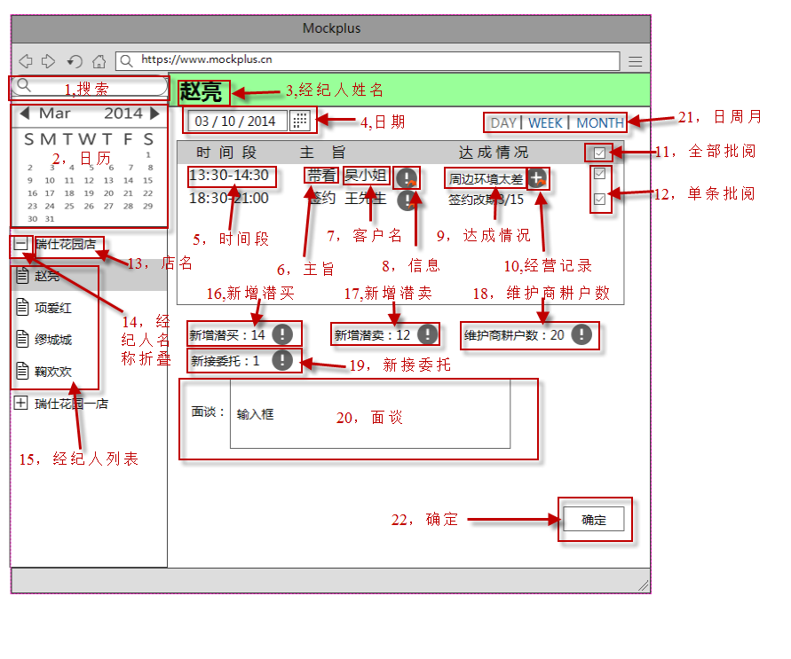
画面IMG做成
 | 系统名称 | 中国信义O2O平台 | 作成日 | 2016-12-29 | 作成者 | 刘珺，林何凌
 | 功能描述 | 店长审批日画面 | 更新日 |  | 更新者
 | 画面名 | 店长审批日 | 承认日 |  | 承认者

画面：店长审批日界面

店长审批日（说明）
处理概要
 |  | 系统名称 | 中国信义O2O平台 |  | 作成日 | 2016-12-29 | 作成者 | 刘珺，林何凌
 |  | 功能描述 | 店长审批日画面 |  | 更新日 |  | 更新者
 |  | 画面名 | 店长审批日 |  | 承认日 |  | 承认者

プロセス記述書
输入信息 |  |  | 处理概要 |  |  | 输出信息・输出时间・输出目标

＜输入信息＞ |  |  | 1.表示 |  |  | ＜输出信息＞
 | 1.搜索 输入关键字，内网全网搜索。 |  |  | 2，日历 根据时间，显示当月日历。
 | 20,面谈 可以输入和选择经纪人的面谈记录 |  |  | 3，经纪人姓名 显示当前被批阅经纪人的姓名。
 |  |  |  | 4，日期 显示被批阅的行程日期
 |  |  |  | 5，时间段 显示行程的具体时间，单位小时。
 |  |  |  | 6，主旨 显示行程的主旨
 |  |  |  | 7，客户名 显示行程对象的客户名
 |  |  |  | 9，达成情况 显示行程的达成情况概要
 |  |  |  | 13，店名 显示店长管辖的门店店名
 |  |  |  | 15，经纪人列表 显示选择门店的所以经纪人姓名
 |  |  |  | 16，新增潜买 显示当前经纪人新增潜买的人数
 |  |  |  | 17，新增潜卖 显示当前经纪人新增潜卖的人数
 |  |  |  | 18，维护商耕户数 显示当前经纪人维护商耕户数
 |  |  |  | 19，新接委托 显示当前经纪人新接委托的人数

 |  |  | 2.页面点击事件
 |  |  |  | 2，日历 点击日历的日期，可以改变指定的需要批阅日期
 |  |  |  | 8，信息 点击可以查看这条行程的详细信息
 |  |  |  | 10，经营记录 点击可以打开经营记录模态框
 |  |  |  | 11,全部批阅 可以把页面的所以行程标记为已批阅状态（经纪人无法再修改或删除）
 |  |  |  | 12,单条批阅 可以把对应的单条行程标记为已批阅状态
 |  |  |  | 14，经纪人名折叠按钮 点击可以展开或收缩经纪人列表
 |  |  |  | 15，经纪人列表 点击后可以切换到被点击的经纪人行程
 |  |  |  | 16，新增潜买 点击图标可以查看新增潜买的详细信息
 |  |  |  | 17，新增潜卖 点击图标可以查看新增潜卖的详细信息
 |  |  |  | 18，维护商耕户数 点击图标可以查看维护商耕户数的详细信息
 |  |  |  | 19，新接委托 点击图标可以查看新接委托的详细信息
 |  |  |  | 21，日月周 点击可以切换到对应的时间跨度店长批阅界面（日，周，月店长批阅界面）
 |  |  |  | 22,确定 点击后保存页面信息

经营回报记录（画面）
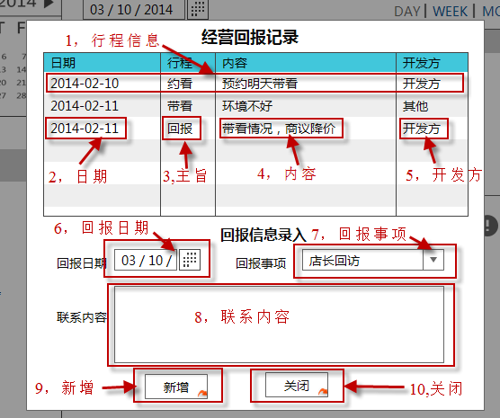
画面IMG做成
 | 系统名称 | 中国信义O2O平台 | 作成日 | 2016-12-29 | 作成者 | 刘珺，林何凌
 | 功能描述 | 经营回报记录 | 更新日 |  | 更新者
 | 画面名 | 经营回报记录 | 承认日 |  | 承认者

画面：二手房搜索画面

经营回报记录（说明）
处理概要
 |  | 系统名称 | 中国信义O2O平台 |  | 作成日 | 2016-12-29 | 作成者 | 刘珺，林何凌
 |  | 功能描述 | 经营回报记录画面 |  | 更新日 |  | 更新者
 |  | 画面名 | 经营回报记录 |  | 承认日 |  | 承认者

プロセス記述書
输入信息 |  |  | 处理概要 |  |  | 输出信息・输出时间・输出目标

＜输入信息＞ |  |  | 1.初期表示 |  |  | ＜输出信息＞
 | 6，回报日期 输入回报日期 |  |  | 1，行程信息 列出经营回报记录明细
 | 7，回报事项 输入回报的事项 |  |  | 2，日期 显示出记录的日期
 | 8，联系内容 输入回报的内容 |  |  | 3，主旨 显示记录的行程主旨
 |  |  |  | 4，内容 显示了记录的内容
 |  |  |  | 5，开发方 显示了是开发方还是其他

 |  |  | 2.页面点击事件
 |  |  |  | 9，新增 点击新增一条回报记录
 |  |  |  | 10，关闭 点击后关闭经营回报记录模态框

经纪人预排周行程(画面)
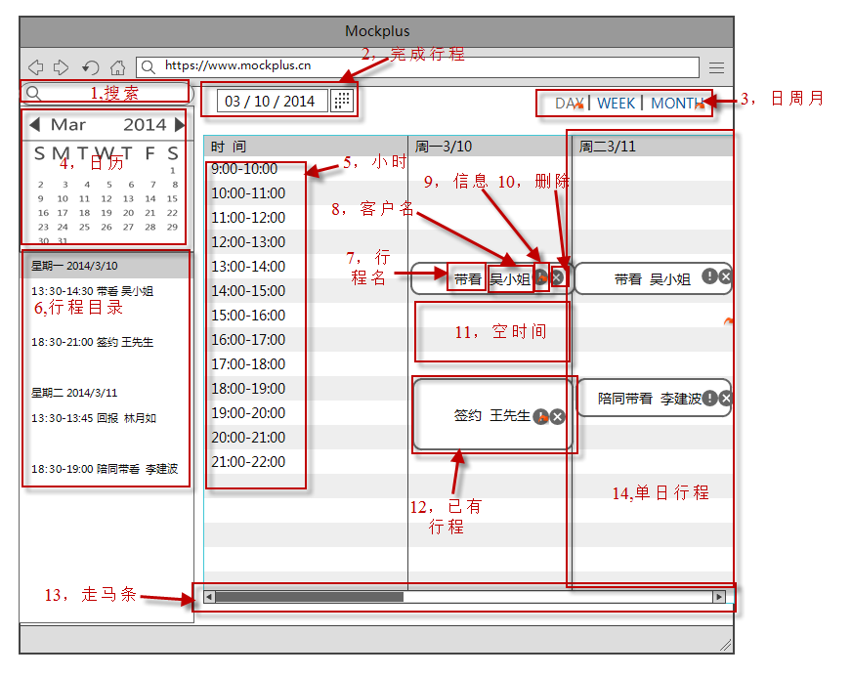
画面IMG做成
 | 系统名称 | 中国信义O2O平台 | 作成日 | 2016-12-29 | 作成者 | 刘珺，林何凌
 | 功能描述 | 经纪人预排周行程画面 | 更新日 |  | 更新者
 | 画面名 | 经纪人预排周行程 | 承认日 |  | 承认者

画面：二手房搜索画面

经纪人预排周行程(说明)
处理概要
 |  | 系统名称 | 中国信义O2O平台 |  | 作成日 | 2016-12-29 | 作成者 | 刘珺，林何凌
 |  | 功能描述 | 经纪人预排周行程画面 |  | 更新日 |  | 更新者
 |  | 画面名 | 经纪人预排周行程 |  | 承认日 |  | 承认者

プロセス記述書
输入信息 |  |  | 处理概要 |  |  | 输出信息・输出时间・输出目标

＜输入信息＞ |  |  | 1.初期表示 |  |  | ＜输出信息＞
 | 1.搜索 输入关键字，内网全网搜索。 |  |  | 4.日历 根据时间，显示当月日历。
 |  |  |  | 5.小时 显示每天的时间。
 |  |  |  | 6.行程目录 显示出已经填写的今天和明天行程简要。
 |  |  |  | 12.已有行程 显示出当前时间内已有的行程记录（在表格的对应时间日期位置）。
 |  |  |  | 7.行程名 显示出行程的类型名称。
 |  |  |  | 8.客户名 显示这次行程客户对象的名称。
 |  |  |  | 14,单日行程 一周有7个单日行程数据表，显示对应的行程

 |  |  | 2.页面点击事件
 |  |  |  | 2，完成行程 选择日期后，点击图标可以打开对应日期的完成行程确认界面。
 |  |  |  | 3，日月周 点击可以切换到对应的时间跨度预排行程界面（日，周，月行程预排界面）
 |  |  |  | 4，日历 点击日历的日期，可以改变指定的预排行程日期
 |  |  |  | 9.信息 点击信息图标可以查看详细信息，显示带看信息模态框。
 |  |  |  | 10.删除 点击出现删除提示框，确认后可以删除未被店长确认的未完成行程
 |  |  |  | 13，走马条 拖拉可以查看当前选择周的不同日期的行程安排
 |  |  |  | 11，空时间 拖拉鼠标，可以在指定的时间范围内添加新行程

经纪人预排行程月（界面）
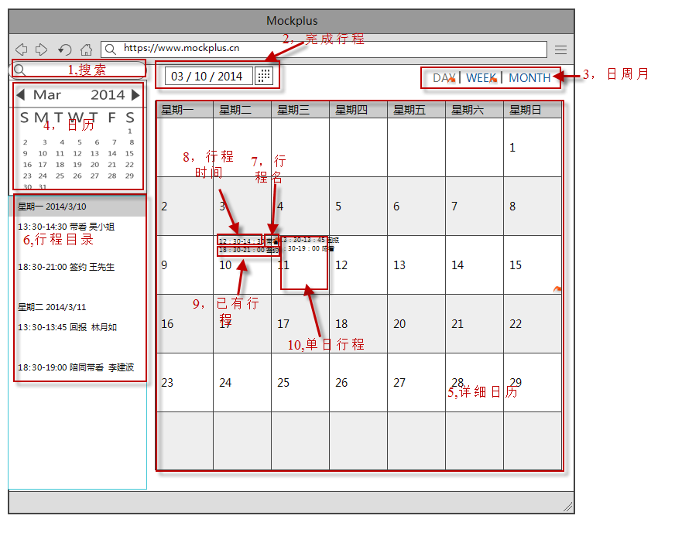
画面IMG做成
 | 系统名称 | 中国信义O2O平台 | 作成日 | 2016-12-30 | 作成者 | 刘珺，林何凌
 | 功能描述 | 经纪人预排行程月 | 更新日 |  | 更新者
 | 画面名 | 经纪人预排行程月界面 | 承认日 |  | 承认者

画面：二手房搜索画面

经纪人预排行程月（说明）
处理概要
 |  | 系统名称 | 中国信义O2O平台 |  | 作成日 | 2016-12-30 | 作成者 | 刘珺，林何凌
 |  | 功能描述 | 经纪人预排行程月 |  | 更新日 |  | 更新者
 |  | 画面名 | 经纪人预排行程月界面 |  | 承认日 |  | 承认者

プロセス記述書
输入信息 |  |  | 处理概要 |  |  | 输出信息・输出时间・输出目标

＜输入信息＞ |  |  | 1.初期表示 |  |  | ＜输出信息＞
 | 1.搜索 输入关键字，内网全网搜索。 |  |  | 4.日历 根据时间，显示当月日历。
 |  |  |  | 5.详细日历 整个月的日历。
 |  |  |  | 6.行程目录 显示出已经填写的今天和明天行程简要。
 |  |  |  | 7.行程名 显示出行程的类型名称。
 |  |  |  | 8.行程时间 显示这次行程客户对象的名称。
 |  |  |  | 9.已有行程 显示出当前时间内已有的行程记录（在表格的对应时间日期位置）。

 |  |  | 2.页面点击事件
 |  |  |  | 2，完成行程 选择日期后，点击图标可以打开对应日期的完成行程确认界面。
 |  |  |  | 3，日月周 点击可以切换到对应的时间跨度预排行程界面（日，周，月行程预排界面）
 |  |  |  | 4，日历 点击日历的日期，可以改变指定的预排行程日期
 |  |  |  | 9.已有行程 点击可以查看详细信息，显示带看信息模态框。
 |  |  |  | 10.单日行程 点击可以在选择的日期添加新的行程

签约信息（界面）
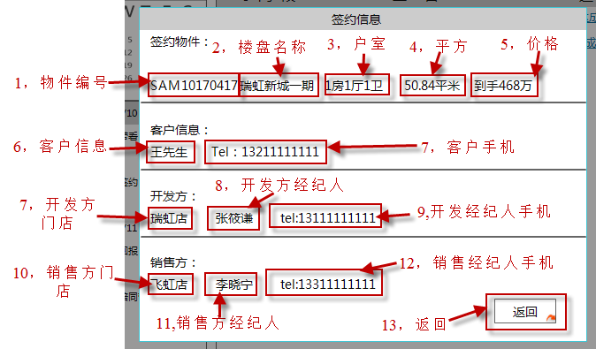
画面IMG做成
 | 系统名称 | 中国信义O2O平台 | 作成日 | 2016-12-30 | 作成者 | 刘珺，林何凌
 | 功能描述 | 签约信息显示 | 更新日 |  | 更新者
 | 画面名 | 签约信息 | 承认日 |  | 承认者

画面：二手房搜索画面

签约信息（说明）
处理概要
 | 系统名称 | 中国信义O2O平台 |  | 作成日 | 2016-12-30 | 作成者 | 刘珺，林何凌
 | 功能描述 | 签约信息显示 |  | 更新日 |  | 更新者
 | 画面名 | 签约信息 |  | 承认日 |  | 承认者

プロセス記述書
输入信息 |  | 处理概要 |  |  | 输出信息・输出时间・输出目标

＜输入信息＞ |  | 1.初期表示 |  |  | ＜输出信息＞
 |  |  | 1，物件编号 显示签约物件的物件编号
 |  |  | 2，楼盘名称 显示签约物件的楼盘名称
 |  |  | 3，户室 显示签约物件的户室数
 |  |  | 4，平方 显示签约物件的平方米
 |  |  | 5，价格 显示签约物件的价格
 |  |  | 6，客户姓名 显示签约客户的姓名
 |  |  | 7,开发方门店 显示签约物件的开发方店名
 |  |  | 8，开发方经纪人 显示签约物件的经纪人姓名
 |  |  | 9，开发方经纪人手机 显示签约物件的开发经纪人手机号
 |  |  | 10，销售方门店 显示签约物件的销售方店名
 |  |  | 11，销售方经纪人 显示签约物件的销售方经纪人姓名
 |  |  | 12,销售经纪人手机 显示签约物件的销售经纪人手机号

 |  | 2.页面点击事件
 |  |  | 13，返回 点击后模态框消失

经纪人3A表
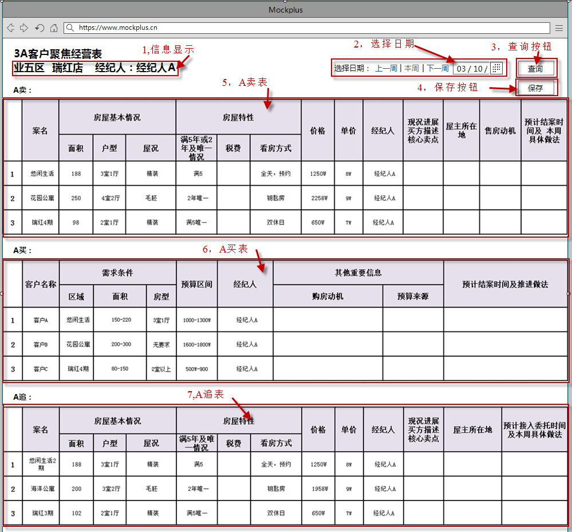
画面IMG做成
 | 系统名称 | 中国信义O2O平台 | 作成日 | 2017-02-10 | 作成者 | 刘珺，林何凌
 | 功能描述 | 经纪人3A表画面 | 更新日 |  | 更新者
 | 画面名 | 经纪人3A表画面 | 承认日 |  | 承认者

画面：经纪人3A表界面

经纪人3A表说明
处理概要
 | 系统名称 | 中国信义O2O平台 |  | 作成日 | 2017-02-10 | 作成者 | 刘珺，林何凌
 | 功能描述 | 经纪人3A表画面 |  | 更新日 |  | 更新者
 | 画面名 | 经纪人3A表画面 |  | 承认日 |  | 承认者

プロセス記述書
输入信息 |  | 处理概要 |  |  | 输出信息・输出时间・输出目标

＜输入信息＞ |  | 1.初期表示 |  |  | ＜输出信息＞
 |  |  | 1，信息显示，显示经纪人所在的大区，门店，和经纪人的姓名
 |  |  | 2，选择日期，默认时间是当天时间，当前的自然周。
 |  |  | 5，A卖表，显示当前选定时间内的A卖客户信息
 |  |  | 6，A买表，显示当前选定时间内的A买客户信息
 |  |  | 7，A追表，显示当前选定时间内的A追客户信息
 |  |  | PS：3张表中已有数据是客户系统中带出的，空白处事需要经纪人填写的

 |  | 2.页面点击事件
 |  |  | 2,选择日期，选择要查询或维护的时间，时间范围按照自然周。
 |  |  | 3，查询按钮，点击可以按照选择的日期，查询当前经纪人的3A表。
 |  |  | 4,保存按钮，可以保存经纪人填写或修改的3A表内容

门店3A表
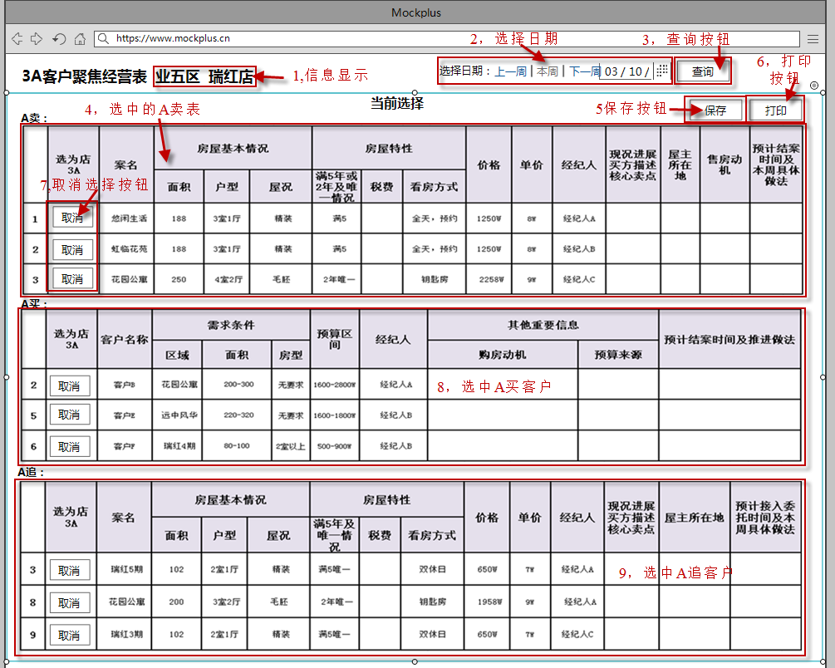
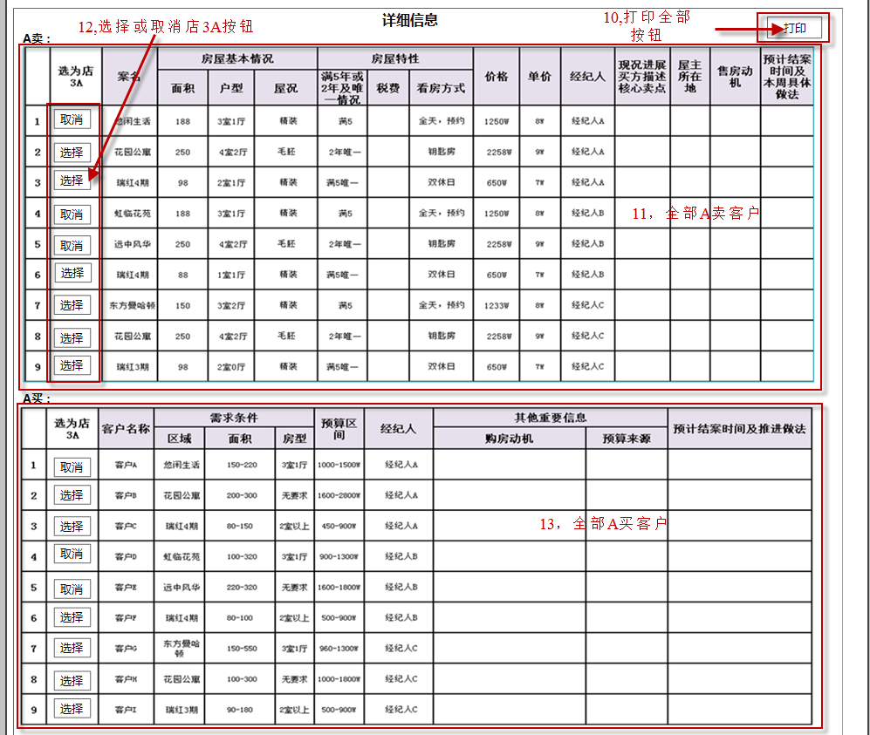
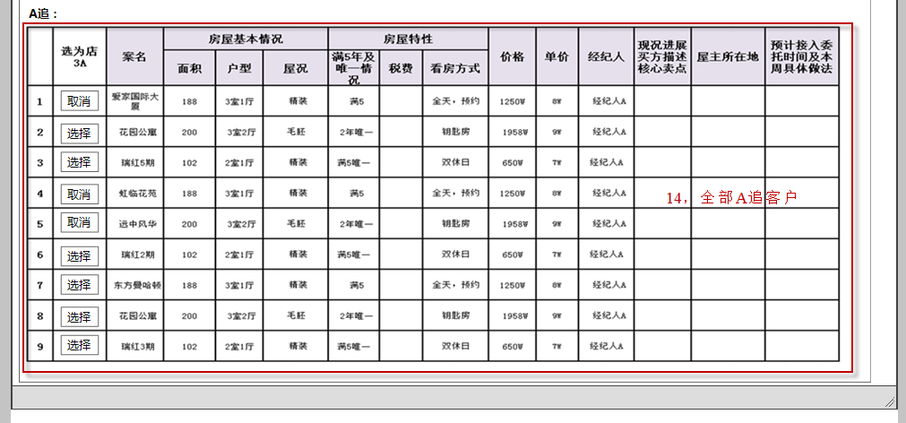
画面IMG做成
 | 系统名称 | 中国信义O2O平台 | 作成日 | 2017-02-10 | 作成者 | 刘珺，林何凌
 | 功能描述 | 门店3A表画面 | 更新日 |  | 更新者
 | 画面名 | 门店3A表画面 | 承认日 |  | 承认者

画面：二手房搜索画面

门店3A说明
处理概要
 | 系统名称 | 中国信义O2O平台 |  | 作成日 | 2017-02-10 | 作成者 | 刘珺，林何凌
 | 功能描述 | 门店3A表画面 |  | 更新日 |  | 更新者
 | 画面名 | 门店3A表画面 |  | 承认日 |  | 承认者

プロセス記述書
输入信息 |  | 处理概要 |  |  | 输出信息・输出时间・输出目标

＜输入信息＞ |  | 1.初期表示 |  |  | ＜输出信息＞
 |  |  | 1，信息显示，显示经纪人所在的大区，门店，和经纪人的姓名
 |  |  | 2，选择日期，默认时间是当天时间，当前的自然周。
 |  |  | 4，选中的A卖客户，显示已经选定的本店的A卖客户。
 |  |  | 8，选中的A买客户，显示已经选定的本店的A买客户。
 |  |  | 9，选中A追客户，显示已经选定的本店的A追客户。
 |  |  | 11，全部A卖客户，显示本店所有经纪人的A卖客户，默认时，选中的客户排在表的最上面
 |  |  | 13，全部的A买客户，显示本店所有经纪人的A买客户，默认时，选中的客户排在表的最上面
 |  |  | 14，全部A追客户，显示本店所有经纪人的A追客户，默认时，选中的客户排在表的最上面
 |  |  | PS:表内出现的数据是系统读取出来的，空的表格是需要手动填写的

 |  | 2.页面点击事件
 |  |  | 2,选择日期，选择要查询或维护的时间，时间范围按照自然周。
 |  |  | 3，查询按钮，点击可以按照选择的日期，查询当前门店的3A表。
 |  |  | 5,保存按钮，可以保存店长填写或修改的3A表内容
 |  |  | 6，打印按钮，可以打印现在页面上店3A表的内容。
 |  |  | 7，取消选择按钮，可以取消单条数据，使其不成为店的3A客户
 |  |  | 10，打印全部按钮，可以打印本店全部的3A客户信息
 |  |  | 12，选择或取消店3A按钮，可以把店内经纪人的3A客户选择成店的3A，或取消。
 |  |  | PS：3A客户一个门店每项最多选3个客户。

区3A表
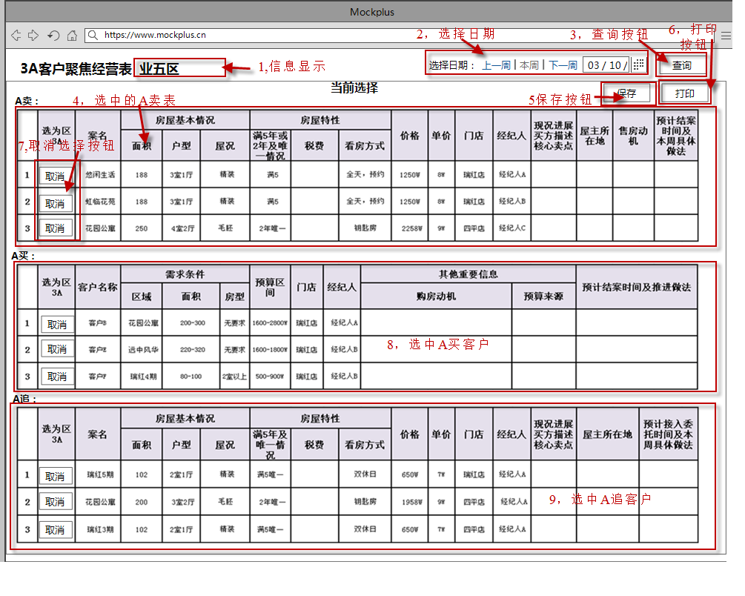
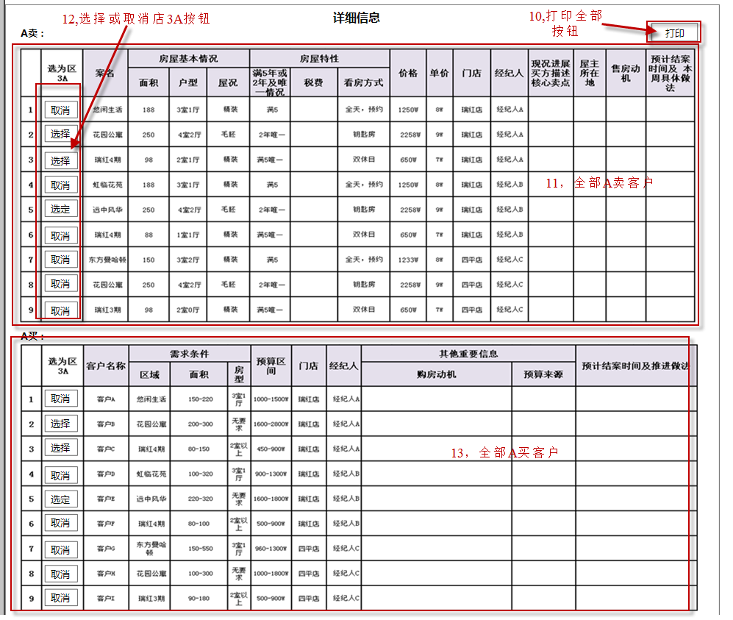
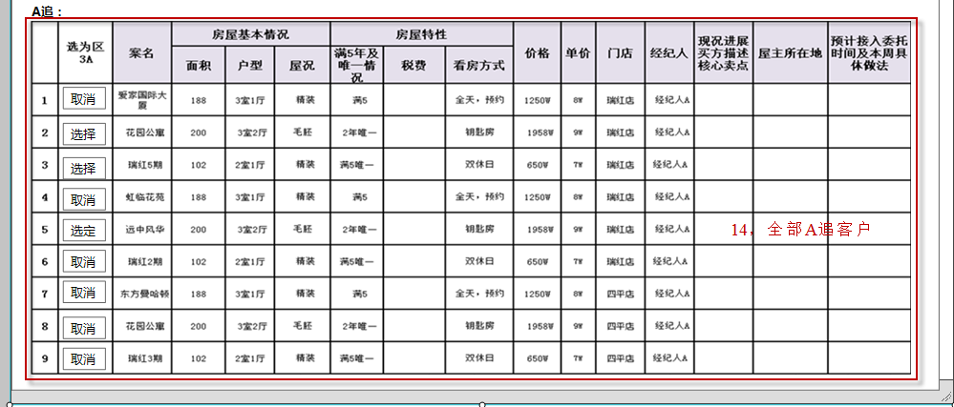
画面IMG做成
 | 系统名称 | 中国信义O2O平台 | 作成日 | 2017-02-10 | 作成者 | 刘珺，林何凌
 | 功能描述 | 区3A表画面 | 更新日 |  | 更新者
 | 画面名 | 区3A表画面 | 承认日 |  | 承认者

画面：二手房搜索画面

区3A表说明
处理概要
 | 系统名称 | 中国信义O2O平台 |  | 作成日 | 2017-02-10 | 作成者 | 刘珺，林何凌
 | 功能描述 | 区3A表画面 |  | 更新日 |  | 更新者
 | 画面名 | 区3A表画面 |  | 承认日 |  | 承认者

プロセス記述書
输入信息 |  | 处理概要 |  |  | 输出信息・输出时间・输出目标

＜输入信息＞ |  | 1.初期表示 |  |  | ＜输出信息＞
 |  |  | 1，信息显示，显示经纪人所在的大区，区，和经纪人的姓名
 |  |  | 2，选择日期，默认时间是当天时间，当前的自然周。
 |  |  | 4，选中的A卖客户，显示已经选定的本店的A卖客户。
 |  |  | 8，选中的A买客户，显示已经选定的本店的A买客户。
 |  |  | 9，选中的A追客户，显示已经选定的本店的A追客户。
 |  |  | 11，全部A卖客户，显示本店所有经纪人的A卖客户，默认时，选中的客户排在表的最上面
 |  |  | 13，全部A买客户，显示本店所有经纪人的A买客户，默认时，选中的客户排在表的最上面
 |  |  | 14，全部A追客户，显示本店所有经纪人的A追客户，默认时，选中的客户排在表的最上面
 |  |  | PS:表内出现的数据是系统读取出来的，空的表格是需要手动填写的

 |  | 2.页面点击事件
 |  |  | 2,选择日期，选择要查询或维护的时间，时间范围按照自然周。
 |  |  | 3，查询按钮，点击可以按照选择的日期，查询当前区的3A表。
 |  |  | 5,保存按钮，可以保存店长填写或修改的3A表内容
 |  |  | 6，打印按钮，可以打印现在页面上店3A表的内容。
 |  |  | 7，取消选择按钮，可以取消单条数据，使其不成为店的3A客户
 |  |  | 10，打印全部按钮，可以打印本店全部的3A客户信息
 |  |  | 12，选择或取消店3A按钮，可以把店内经纪人的3A客户选择成店的3A，或取消。
 |  |  | PS：3A客户一个区每项最多选3个客户。

